Erläuterung der Vorlage
Mit diesem Tool erfassen Sie Vermögenswerte und Schulden für Ihre Gründungsbilanz:

Jetzt Vermögen erfassen

Jetzt Schulden erfassen
Zur Eröffnungsbilanz
Zur Eröffnungsbilanz

Beispiele für Eröffnungsbilanzen nach Rechtsformen

Wichtiger Hinweis: Dieses Tool soll den Steuerberater nicht ersetzen. Sondern Ihnen bei der Erfassung der Vermögensgegenstände und Schulden helfen. Sie erhalten damit einen schnellen Überblick. Die Buchungen, die für die Gründungsbilanz notwendig sind, sollten Sie dem Steuerberater überlassen.

Machen Sie Ihre Eröffnungsbilanz nie ohne Steuerberater
Steuerberater finden

Eröffnungsbilanz
Eröffnungsbilanz
Aktiva |  |  | Passiva
Anlage-Vermögen | Gebäude, Grundstücke | 0.00 | Eigenkapital |  | 22,100.00
Zurück
 | Einrichtung | 10,000.00 | Rückstellungen | Rückstellungen | 0.00
 | Maschinen | 1,300.00 | Verbindlichkeiten | Bankverbindlichkeiten | 20,000.00
 | Fahrzeuge | 10,000.00 |  | Verbindlichkeiten Lieferung & Leistung (VLL) | 5,000.00
 | sonst . Anlagevermögen | 0.00 |  | sonstige Verbindlichkeiten | 5,300.00
Weiter Vermögen erfassen
Umlaufvermögen | Vorräte, Waren | 800.00
 | Bankguthaben | 30,000.00
 | Kassenbestand | 300.00
Weiter Schulden erfassen
 | sonst. Umlaufvermögen | 0.00
Summe Aktiva |  | 52,400.00 | Summe Passiva |  | 52,400.00

Machen Sie Ihre Eröffnungsbilanz nie ohne Steuerberater
Steuerberater finden

Erfassung Aktiva
Zurück
Machen Sie Ihre Eröffnungsbilanz nur mit einem Steuerberater
Steuerberater finden
Listen Sie hier sämtliche Vermögensgegenstände auf:
* Einrichtungsgegenstände
* Maschinen, Hardware etc.
Sie können dabei die entsprechende Kategorie wählen. Achtung: Geschäftskonto-Salden müssen positiv sein; ansonsten handelt es sich um eine Verbindlichkeit und gehört auf die Passiv-Seite
Erfassung Aktiva
Vermögensgegenstand | Kategorie | Wert
Büroeinrichtung | Einrichtung | 10,000.00
PC | Maschinen | 1,000.00
Drucker | Maschinen | 300.00
Büromaterial | Vorräte, Waren | 800.00
Firmenwagen | Fahrzeuge | 10,000.00
Bankguthaben | Bankguthaben | 30,000.00
Kassenbestand | Kassenbestand | 300.00

123

Erfassung Passiva
Zurück
Machen Sie Ihre Eröffnungsbilanz nur mit einem Steuerberater
Steuerberater finden
Listen Sie hier sämtliche Verbindlichkeiten auf:
* Bankdarlehen, auch Negativ-Salden von Geschäftskonten
* Privatdarlehen
* Darlehen von Family & Friends
* noch nicht bezahlte Lieferantenrechnungen
Wählen Sie auch hier die entsprechende Kategorie.
Erfassung Passiva
Schulden | Kategorie | Wert
Darlehen VR-Bank Frankfurt | Bankdarlehen | 20,000.00
Privatkredit Onkel Heinz | Privatdarlehen | 5,000.00
Privatkredit Tante Frieda | Privatdarlehen | 300.00
Offene Rechnung PC4you.de | offene Lieferantenrechnung | 1,000.00
Offene Rechnung Schreiner Worms | offene Lieferantenrechnung | 3,000.00
Offene Rechnung Elektro Schmotz | offene Lieferantenrechnung | 1,000.00

Stammdaten
Machen Sie Ihre Eröffnungsbilanz nur mit einem Steuerberater
Steuerberater finden
Kategorie | Passiva | Kategorie | Aktiva
Rückstellung | Rückstellungen | Gebäude, Grundstücke | Anlagevermögen
Bankdarlehen | Bankverbindlichkeiten | Einrichtung | Anlagevermögen
offene Lieferantenrechnung | Verbindlichkeiten Lieferung & Leistung (VLL) | Maschinen | Anlagevermögen
Privatdarlehen | sonstige Verbindlichkeiten | Fahrzeuge | Anlagevermögen
Gesellschafterdarlehen | sonstige Verbindlichkeiten | sonst . Anlagevermögen | Anlagevermögen
 |  | Vorräte, Waren | Umlaufvermögen
 |  | Bankguthaben | Umlaufvermögen
 |  | Kassenbestand | Umlaufvermögen
 |  | sonst. Umlaufvermögen | Umlaufvermögen

Beispiele nach Rechtsformen
Eröffnungsbilanzen verschiedener Rechtsformen Schematisch sehen Sie die Unterschiede in der Darstellung des Eigenkapitals
Zurück
 | Inhalt
 | Eröffnungsbilanz Kaufmann e.K. | Eröffnungsbilanz KG
 | Eröffnungsbilanz OHG | Eröffnungsbilanz GmbH

Kaufmann e.K. | OHG
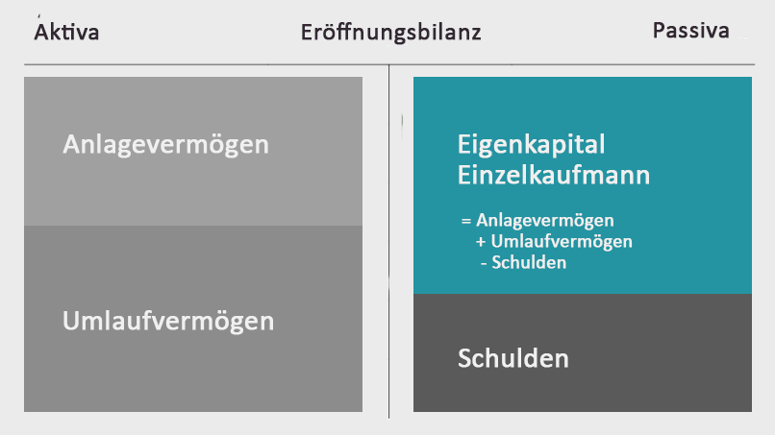
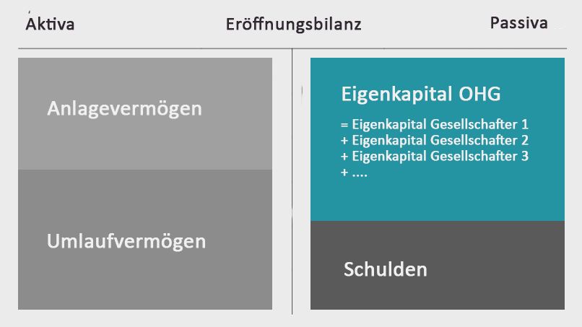

KG | GmbH

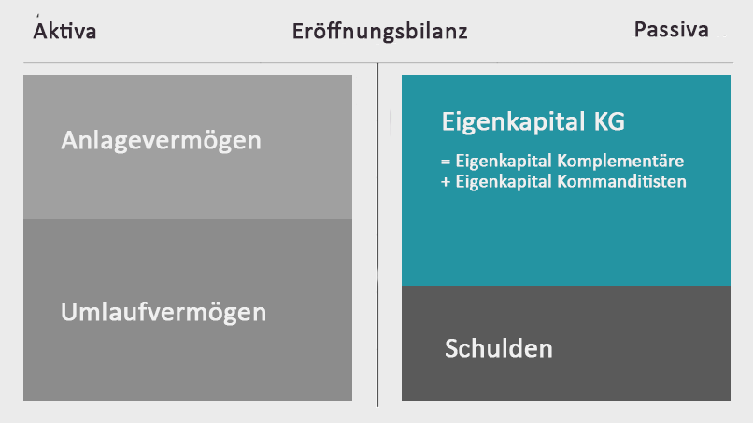
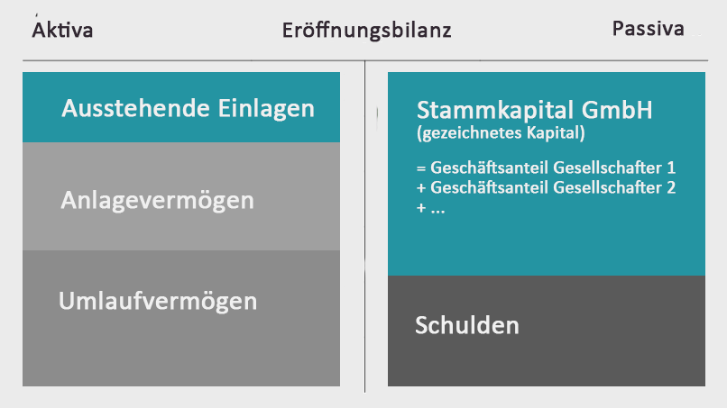

Machen Sie Ihre Eröffnungsbilanz nie ohne Steuerberater
Steuerberater finden

